画面遷移図
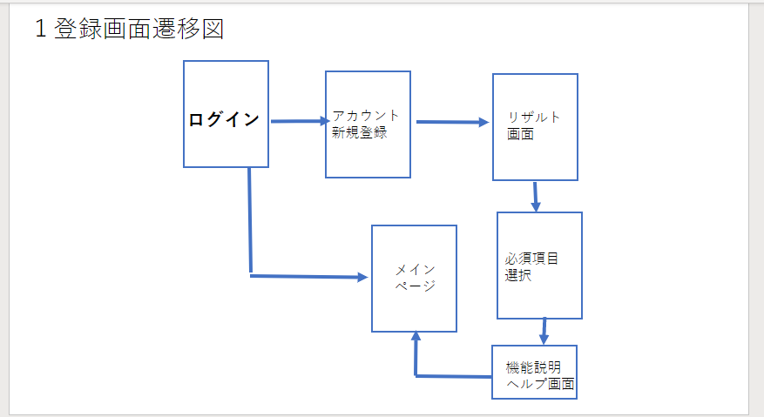
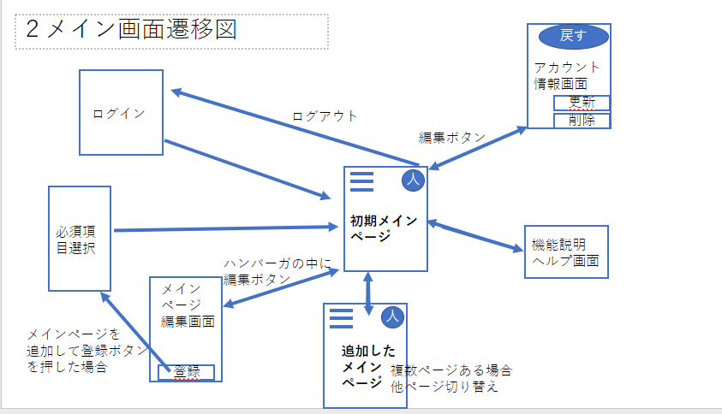
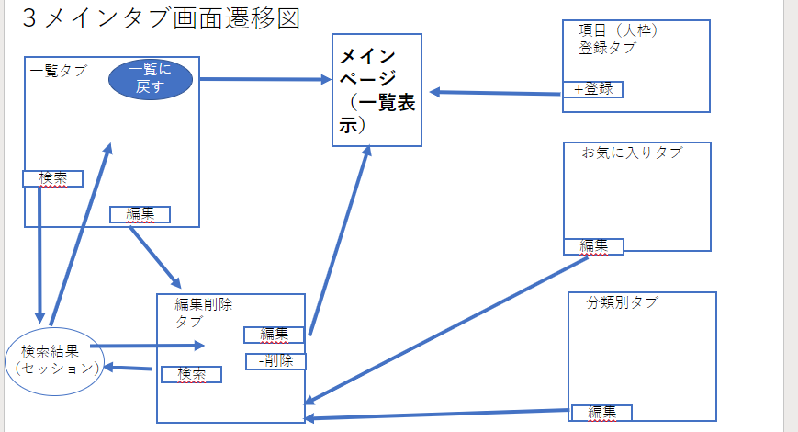
プロジェクト名 | WEBアプリ | 作成者 | 石井貴裕
システム名 | ポケ蔵 | 作成日 | 2022-06-10
 |  | 更新者
 |  | 更新日

画面遷移図

アイテム
画面（大きさは自由）

